Teste Manual—Blog Agi (Lupa)
 |  |  |  |  |  | Teste QA Web — Blog Agi | Funcionalidade de Pesquisa (Lupa)
 |  |  |  |  |  | URL: https://blogdoagi.com.br/ | Data: 05/04/2026 | Plataforma: https://www.postman.com/

ID | Módulo | Tipo | Origem | Título do Cenário | Pré-condições | Passos | Resultado Esperado | Resultado Obtido | Status | Evidência | Observações
CT-WEB-001 | Pesquisa | Funcional | Original | Abertura do campo de busca ao clicar na lupa | Blog acessado em https://blogdoagi.com.br/ | 1. Acessar https://blogdoagi.com.br/ | Campo expandido com foco no input | Blog excecutado (Na tela) | Aprovado | 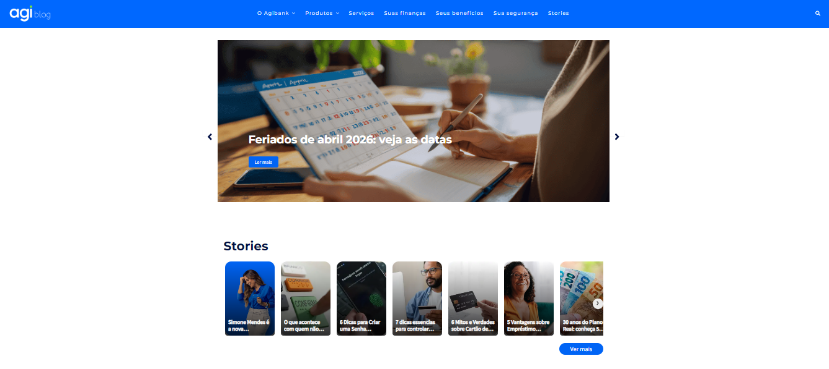
CT-WEB-001 | Pesquisa | Funcional | Original | Abertura do campo de busca ao clicar na lupa | Blog acessado em https://blogdoagi.com.br/ | 2. Localizar o ícone de lupa no canto superior direito | Ícone localizado | Campo apresenta na tela | Aprovado | 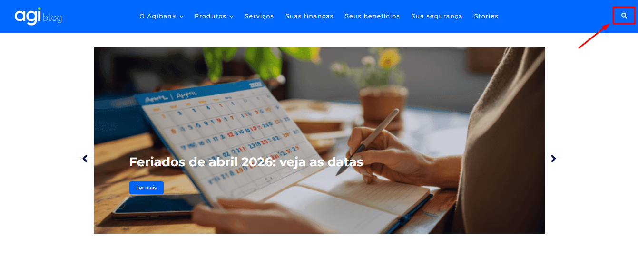
CT-WEB-001 | Pesquisa | Funcional | Original | Abertura do campo de busca ao clicar na lupa | Blog acessado em https://blogdoagi.com.br/ | 3. Clicar na lupa | Ícone localizado | Campo apresenta na tela | Aprovado | [Coluna K - Linha 6 ]
CT-WEB-002 | Pesquisa | Funcional | Original | Abertura do campo de busca ao clicar na lupa | Blog acessado em https://blogdoagi.com.br/ | 1. Clicar na lupa | Campo de pesquisa é exibido/expandido com foco no input | Campo apresenta na tela | Aprovado | 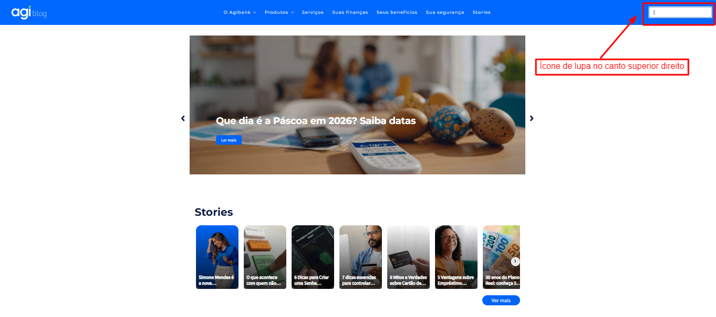 [Coluna K - Linha 7 ]
CT-WEB-002 | Pesquisa | Funcional | Original | Pesquisa com termo válido | CT-WEB-001 executado com sucesso; campo de busca visível | 2. Digitar "crédito" | Página de resultados exibe artigos relacionados ao termo pesquisado | Campo apresenta na tela | Aprovado | 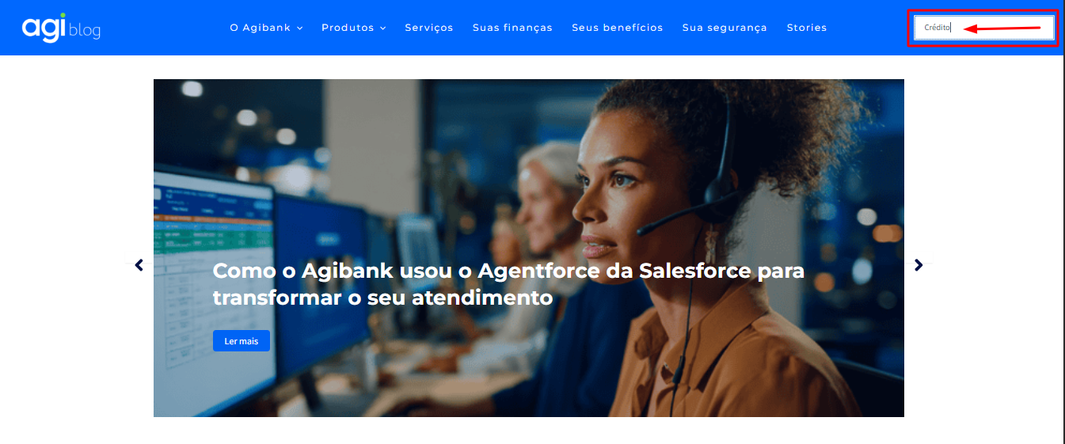 [Coluna K - Linha ]
CT-WEB-002 | Pesquisa | Funcional | Original | Pesquisa com termo válido | CT-WEB-001 executado com sucesso; campo de busca visível | 3. Pressionar Enter ou clicar no botão de busca | Página de resultados exibe artigos relacionados ao termo pesquisado | Não executado | Aprovado | 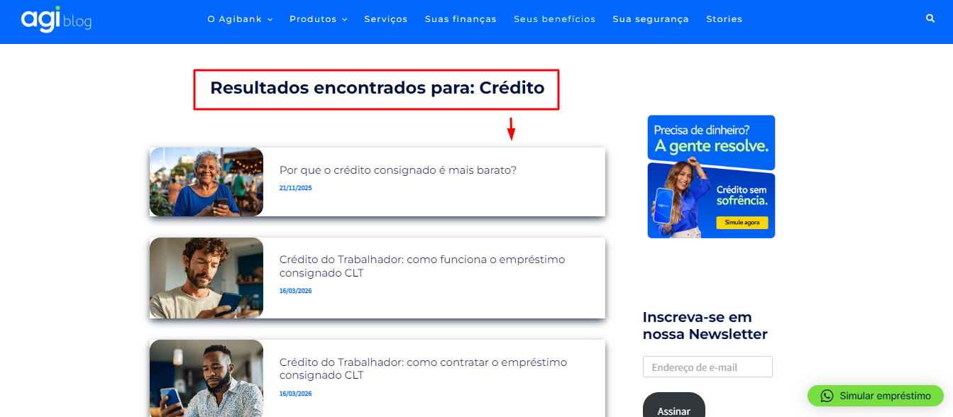 [Coluna K - Linha ]
CT-WEB-003 | Pesquisa | Funcional | Original | Pesquisa com campo vazio | CT-WEB-001 executado com sucesso; campo de busca visível | 1. Clicar na lupa 2. Deixar o campo em branco 3. Pressionar Enter | Sistema não submete a requisição ou exibe mensagem de validação | Resultados encontrados para: Crédito | Aprovado | 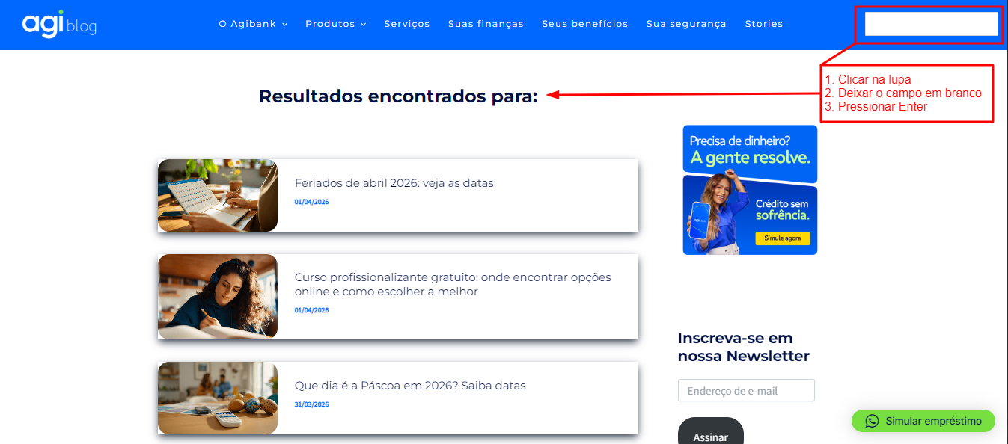 [Coluna K - Linha ]
CT-WEB-004 | Pesquisa | Funcional | Sugerido | Pesquisa com termo sem resultados | CT-WEB-001 executado com sucesso; campo de busca visível | 1. Clicar na lupa 2. Digitar "xyztermoinesistente123" 3. Pressionar Enter | Página exibe mensagem "Nenhum resultado encontrado" ou equivalente | Lamentamos, mas nada foi encontrado para sua pesquisa, tente novamente com outras palavras. | Aprovado | 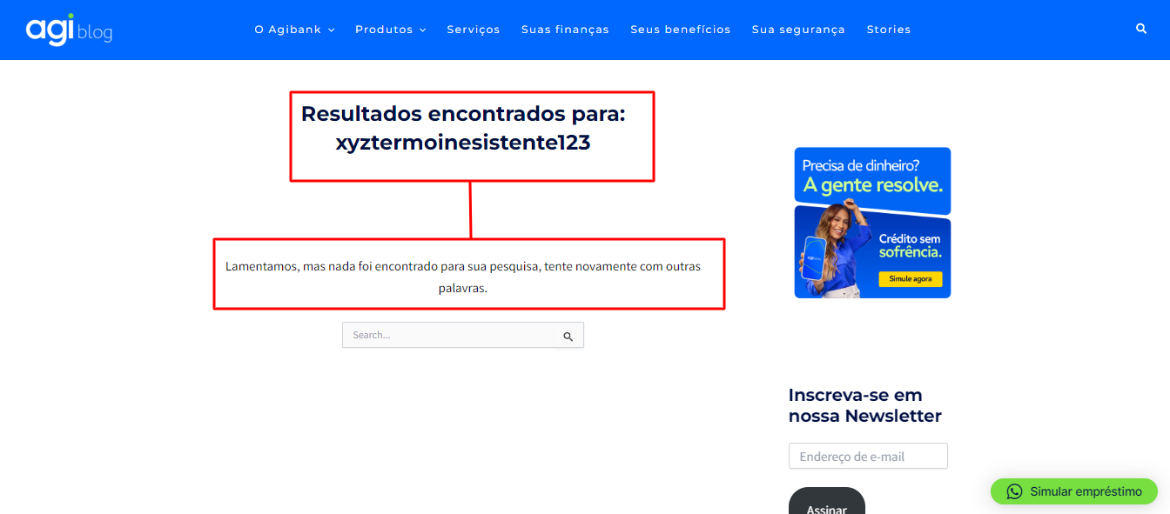 [Coluna K - Linha ] | Dependente de CT-WEB-001
CT-WEB-005 | Pesquisa | Funcional | Sugerido | Fechamento do campo de busca | CT-WEB-001 executado com sucesso; campo de busca aberto | 1. Clicar na lupa (abre o campo) 2. Clicar novamente na lupa ou clicar fora do campo | Campo de pesquisa fecha/recolhe | Campo de pesquisa recolhe | Aprovado | 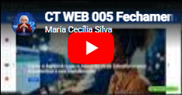 [Coluna K - Linha ]
CT-WEB-006 | Pesquisa | Funcional | Sugerido | Pesquisa sem caracteres | CT-WEB-001 executado com sucesso; campo de busca visível | 1. Clicar na lupa 2. Não digitar [Manter campo (Lupa) em branco 3. Pressionar Enter | Sistema trata a entrada sem erros de sistema (sem HTTP 400/500) | Resultados encontrados para: | Aprovado | 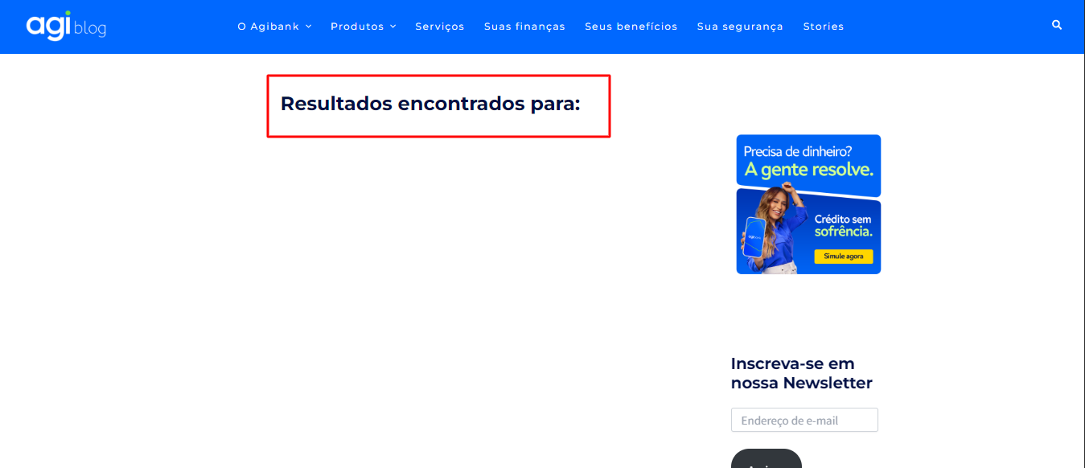 [ inserir print aqui ]

API — Dog API
Teste QA API — Dog API | Raças e Imagens de Cães
Base URL: https://dog.ceo/api | Data: 05/04/2026 | Plataforma: https://www.postman.com/

ID | Módulo | Tipo | Origem | Título do Cenário | Pré-condições | Passos | Resultado Esperado | Resultado Obtido | Status | Evidência | Observações
CT-API-001 | Raças | Funcional | Original | Listar todas as raças — GET /breeds/list/all | Acesso à internet disponível; API https://dog.ceo/api/ acessível | 1. Enviar requisição GET para https://dog.ceo/api/breeds/list/all 2. Verificar status HTTP 3. Verificar corpo da resposta | HTTP 200; body contém {"status": "success", "message": {<objeto com raças>}}; objeto "message" não está vazio | ✔️ Validações: Status HTTP = 200 OK Campo "status" = "success" Campo "message" existe | Aprovado | 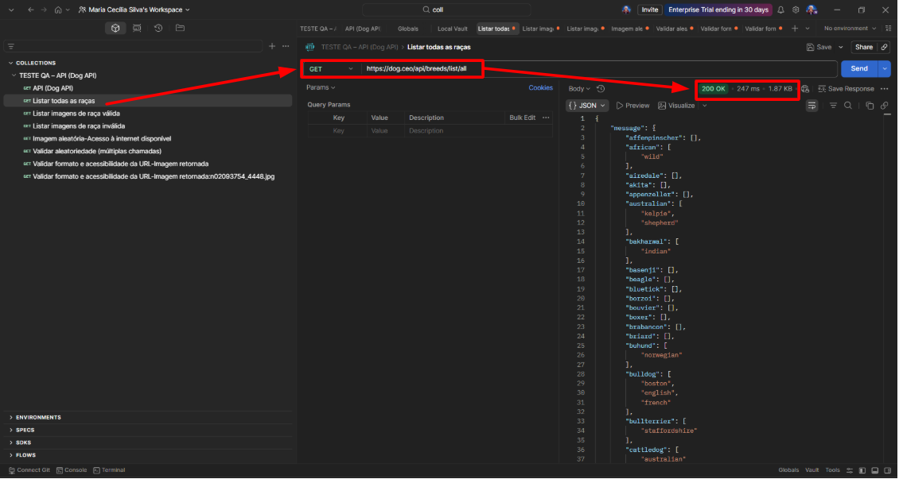 | Endpoint principal — base para validação das demais chamadas.
CT-API-002 | Imagens | Funcional | Original | Listar imagens de raça válida — GET /breed/{breed}/images | Raça "hound" existe conforme retorno de CT-API-001 | 1. Enviar requisição GET para https://dog.ceo/api/breed/hound/images 2. Verificar status HTTP 3. Verificar que "message" é array de URLs | HTTP 200; body contém {"status": "success", "message": [<array de URLs de imagens>]}; array não está vazio | ✔️ Validações: Status HTTP = 200 OK Tempo de resposta dentro do aceitável (~310 ms) Corpo da resposta retornado (não vazio) Campo "message" existe "message" é uma lista de URLs URLs de imagens válidas | Aprovado | 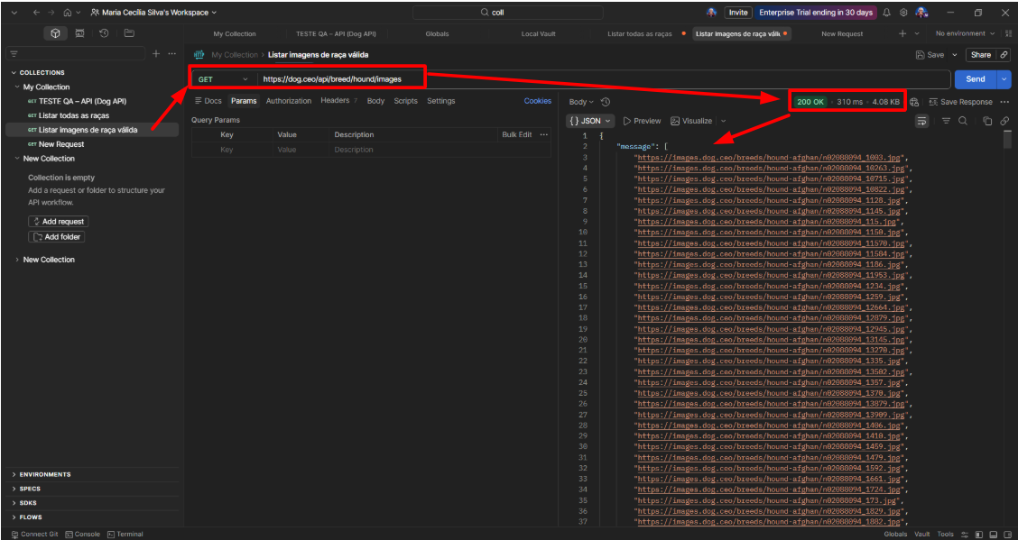 | Cenário solicitado no teste técnico
CT-API-003 | Imagens | Negativo | Original | Listar imagens de raça inválida — GET /breed/{breed}/images | Raça "xyzinvalida" não existe na API | 1. Enviar requisição GET para https://dog.ceo/api/breed/xyzinvalida/images 2. Verificar status HTTP 3. Verificar corpo da resposta | HTTP 404; body contém {"status": "error", "message": "Breed not found (master breed does not exist)"} | ✔️ Validações: Status HTTP = 404 Not Found Campo "status" = "error" Campo "message" existe Mensagem de erro coerente (“Breed not found”) Código "code" = 404 | Aprovado | 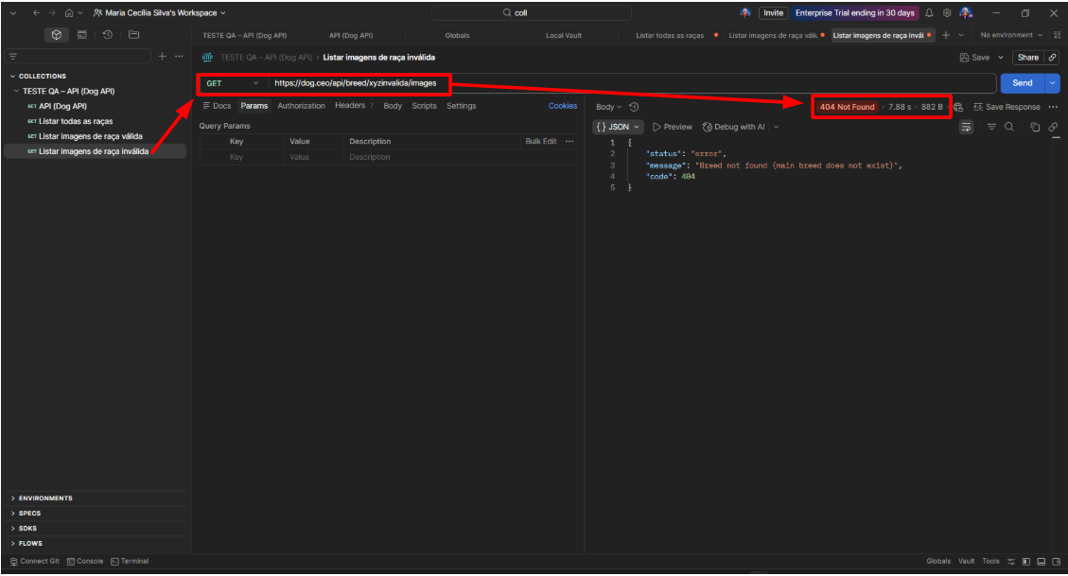 | Cenário negativo obrigatório para validar tratamento de erro da API. (erro esperado validado corretamente)
CT-API-004 | Imagens | Funcional | Original | Imagem aleatória — GET /breeds/image/random | Acesso à internet disponível | 1. Enviar requisição GET para https://dog.ceo/api/breeds/image/random 2. Verificar status HTTP 3. Verificar que "message" é uma URL válida de imagem | HTTP 200; body contém {"status": "success", "message": "<URL de imagem>"}; URL começa com "https://images.dog.ceo/" | ✔️ Validações: Status HTTP = 200 OK Campo "status" = "success" Campo "message" existe "message" contém URL de imagem válida Resposta não vazia | Aprovado | 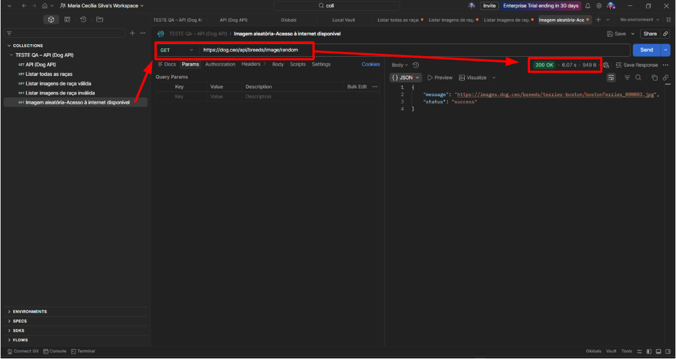 | Cenário solicitado no teste técnico. Validação do contrato básico da API (status, estrutura e formato da resposta), OK
CT-API-005 | Imagens | Funcional | Sugerido | Validar aleatoriedade — GET /breeds/image/random (múltiplas chamadas) | Acesso à internet disponível | 1. Enviar 5 requisições GET para https://dog.ceo/api/breeds/image/random 2. Coletar as URLs retornadas 3. Comparar as URLs entre si | As 5 URLs retornadas são distintas entre si (confirma comportamento aleatório) | ✔️ Validações: Status HTTP = 200 OK (todas as requisições) Campo "status" = "success" Campo "message" existe "message" contém URL de imagem válida URLs retornadas não são todas iguais Existe variação entre as respostas | Aprovado | 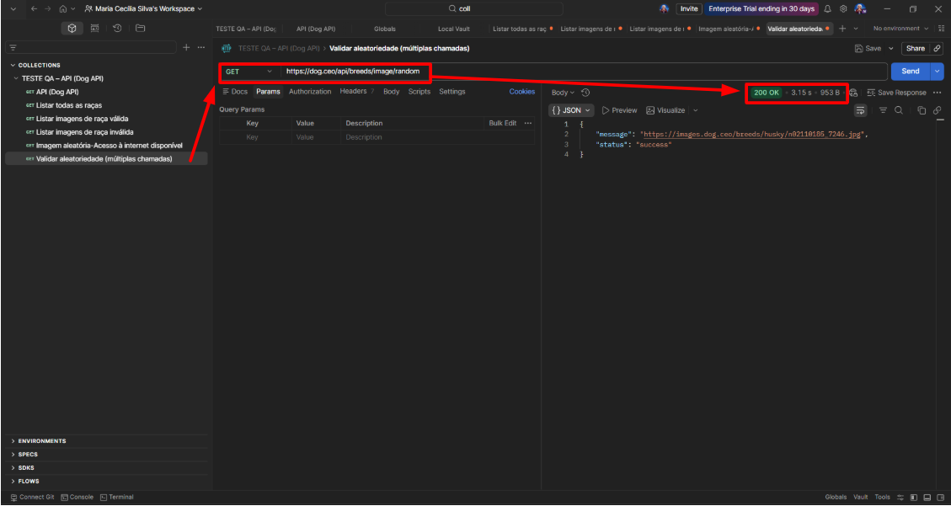 | Valida a funcionalidade de aleatoriedade da API. Validação do comportamento dinâmico do endpoint, garantindo que a funcionalidade de aleatoriedade esteja sendo respeitada através de múltiplas chamadas.
CT-API-006 | Contrato | Contrato | Sugerido | Validar formato e acessibilidade da URL de imagem retornada | CT-API-004 executado com sucesso; URL de imagem disponível | 1. Obter URL de imagem via GET /breeds/image/random 2. Validar que URL começa com "https://images.dog.ceo/" 3. Enviar GET para a URL da imagem 4. Verificar Content-Type da resposta | URL inicia com "https://images.dog.ceo/"; requisição à URL retorna HTTP 200 e Content-Type "image/jpeg" ou "image/png" | ✔️ Validações: Status HTTP = 200 OK (API e imagem) Campo "status" = "success" Campo "message" existe "message" contém URL de imagem válida URL começa com "https://images.dog.ceo/" Header "Content-Type" = image/jpeg ou image/png | A EXECUTAR | 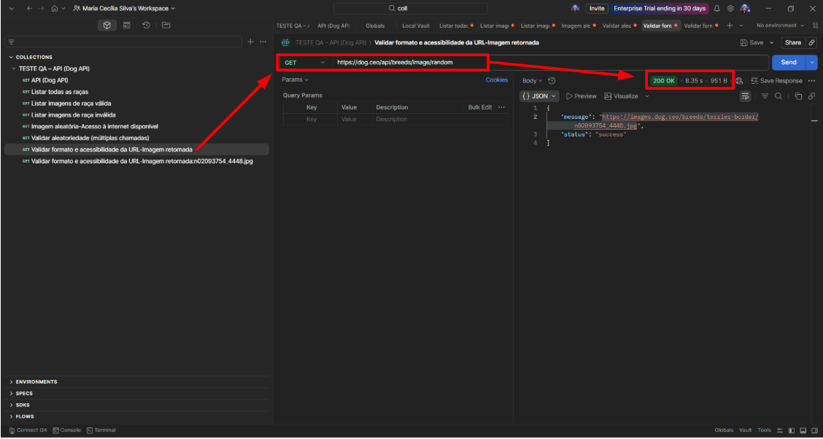 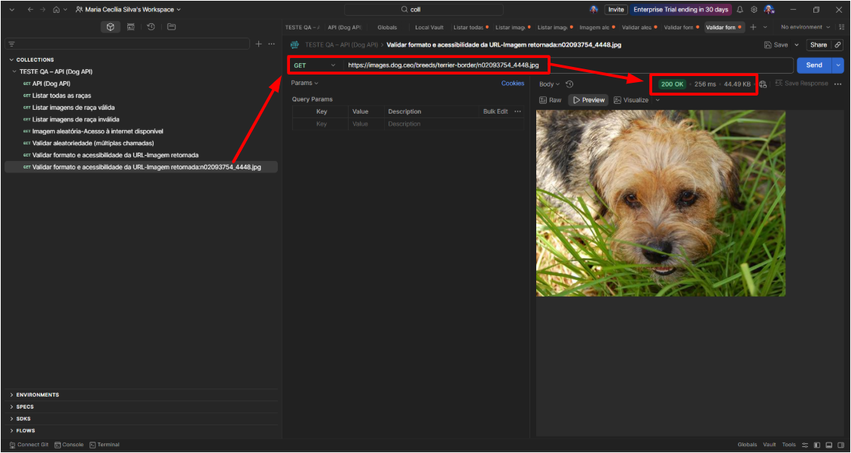 | Valida o contrato de resposta — URL deve ser real e acessível. Essa abordagem valida não apenas o contrato da API, mas também a qualidade e confiabilidade do conteúdo entregue, caracterizando um teste de integração ponta a ponta.

